ARCHIVO CENTRAL


 |  |  | Suministro e Instalacion de señaletica en Archivo Central del Registro Inmobiliario

Gerencia Infraestructura

Archivo Central

CANT. | NOMBRE SEÑAL | TIPO | PROPÓSITO | UBICACIÓN | MATERIAL | IMAGEN | COLORES ADECUADOS | DIMENSIONES EN CM |  |  | PRESUPUESTO
 |  |  |  |  |  |  |  | ANCHO | ALTO | PROFUNDIDAD | PRECIO UNITARIO | SUB-TOTAL
1 | GERENTE DE ARCHIVO | IDENTIFICATIVO DE ÁREA | IDENTIFICAR LAS ÁREAS | EN LA PUERTA | SINTRA Y VINIL AUTOADHESIVO A AMBAS CARAS |  | CONTRASTE: AZUL TIPOGRAFÍA: BLANCA | 30 CM | 15 CM
1 | RECEPCION / INFORMACION | IDENTIFICATIVO DE AMBIENTES SECUNDARIOS | IDENTIFICAR AMBIENTES COMPLEMENTARIOS | EN LA PARED | SINTRA Y VINIL AUTOADHESIVO |  | CONTRASTE: AZUL TIPOGRAFÍA: BLANCA | 30 CM | 15 CM
1 | LOCKERS | IDENTIFICATIVO DE ÁREA | IDENTIFICAR LAS ÁREAS | EN LA PUERTA | SINTRA Y VINIL AUTOADHESIVO |  | CONTRASTE: AZUL TIPOGRAFÍA: BLANCA | 30 CM | 15 CM
1 | CUARTO ELÉCTRICO | IDENTIFICATIVO DE ÁREA | IDENTIFICAR LAS ÁREAS | EN LA PUERTA | SINTRA Y VINIL AUTOADHESIVO |  | CONTRASTE: AZUL TIPOGRAFÍA: BLANCA | 30 CM | 15 CM
1 | CUARTO DATA | IDENTIFICATIVO DE ÁREA | IDENTIFICAR LAS ÁREAS | EN LA PUERTA | SINTRA Y VINIL AUTOADHESIVO |  | CONTRASTE: AZUL TIPOGRAFÍA: BLANCA | 30 CM | 15 CM
1 | CCTV/SEGURIDAD | IDENTIFICATIVO DE ÁREA | IDENTIFICAR LAS ÁREAS | EN LA PUERTA | SINTRA Y VINIL AUTOADHESIVO |  | CONTRASTE: AZUL TIPOGRAFÍA: BLANCA | 30 CM | 15 CM
1 | COMEDOR DE EMPLEADOS | IDENTIFICATIVO DE ÁREA | IDENTIFICAR LAS ÁREAS | EN LA PUERTA | SINTRA Y VINIL AUTOADHESIVO |  | CONTRASTE: AZUL TIPOGRAFÍA: BLANCA | 30 CM | 15 CM
 | BAÑO HOMBRES | IDENTIFICATIVO DE AMBIENTES SECUNDARIOS | IDENTIFICAR AMBIENTES COMPLEMENTARIOS | EN LA PUERTA | SINTRA Y VINIL AUTOADHESIVO |  | CONTRASTE: BLANCO TIPOGRAFÍA: AZUL | 30 CM | 30 CM
1 | BAÑO MUJERES | IDENTIFICATIVO DE AMBIENTES SECUNDARIOS | IDENTIFICAR AMBIENTES COMPLEMENTARIOS | EN LA PUERTA | SINTRA Y VINIL AUTOADHESIVO |  | CONTRASTE: BLANCO TIPOGRAFÍA: AZUL | 30 CM | 30 CM
20 | EMPUJE | SEÑALES DE INFORMACIÓN | IDENTIFICAR EL GIRO DE LAS PUERTAS | EN LA PUERTA | VINIL SOBRE LABEL ADHESIVO |  | CONTRASTE: AZUL TIPOGRAFÍA: BLANCO | 10 CM | 25 CM
20 | HALE | SEÑALES DE INFORMACIÓN | IDENTIFICAR EL GIRO DE LAS PUERTAS | EN LA PUERTA | VINIL SOBRE LABEL ADHESIVO |  | CONTRASTE: AZUL TIPOGRAFÍA: BLANCO | 10 CM | 25 CM
3 | ENTRADA | Señales de evacuación | Identificar la salida | Encima de las puertas o dintel | sintra y vinil autoadhesivo |  | Contraste: Azul Tipografía: Blanca | 60 | 20
1 | SALIDA | Señales de evacuación | Identificar la salida | Encima de las puertas o dintel | Sintra y vinil autoadhesivo |  | Contraste: Azul Tipografía: Blanca | 60 | 20
2 | REGISTRO INMOBILIARIO REPÚBLICA DOMINICANA | LOGO INSTITUCIONAL | REALZAR EL CARÁCTER OFICIAL DE LAS SEÑALIZACIONES | PUERTAS VIDRIO FLOTANTE | FROSTED CRISTALES EN TRANSPARENCIA |  | FROSTED | 70 CM | 52 CM
4 | NO PASE, SOLO PERSONAL AUTORIZADO | SEÑAL DE PROHIBICIÓN | COMPLEMENTAR LA SEGURIDAD INSTITUCIONAL | EN LA PUERTA | SINTRA Y VINIL AUTOADHESIVO |  | CONTRASTE: ROJO TIPOGRAFÍA: BLANCO | 20 CM | 25 CM
2 | ESTIMADOS USUARIOS: ESTÁ PROHIBIDO EL USO DE CÁMARAS EN ESTA ÁREA | SEÑAL DE PROHIBICIÓN | COMPLEMENTAR LA SEGURIDAD INSTITUCIONAL | EN LA PARED | SINTRA Y VINIL AUTOADHESIVO | 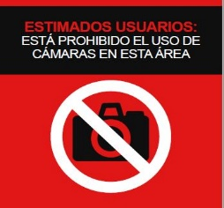 | CONTRASTE: ROJO Y NEGRO TIPOGRAFÍA: BLANCO | 15 CM | 15 CM
2 | FAVOR MANTENER EL SILENCIO | SEÑAL DE PROHIBICIÓN | COMPLEMENTAR LA SEGURIDAD INSTITUCIONAL | EN LA PARED | SINTRA Y VINIL AUTOADHESIVO |  | CONTRASTE: ROJO Y NEGRO TIPOGRAFÍA: BLANCO | 15 CM | 15 CM
2 | ESTIMADOS USUARIOS: ESTÁ PROHIBIDO EL USO DE CELULARES O DISPOSITIVOS ELECTRÓNICOS EN ESTA AREA | SEÑAL DE PROHIBICIÓN | COMPLEMENTAR LA SEGURIDAD INSTITUCIONAL | EN LA PARED | SINTRA Y VINIL AUTOADHESIVO | 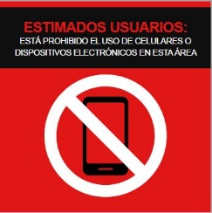 | CONTRASTE: ROJO Y NEGRO TIPOGRAFÍA: BLANCO | 15 CM | 15 CM
3 | POR SU SEGURIDAD ESTA ÁREA ESTÁ SIENDO VIGILADA | SEÑAL DE PROHIBICIÓN | COMPLEMENTAR LA SEGURIDAD INSTITUCIONAL | EN LA PARED | SINTRA Y VINIL AUTOADHESIVO | 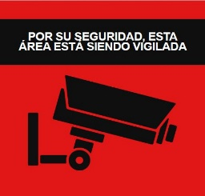 | CONTRASTE: ROJO Y NEGRO TIPOGRAFÍA: BLANCO | 20 CM | 20 CM
16 | PROHIBIDO USAR COMO ESCALERA | SEÑAL DE PROHIBICIÓN | COMPLEMENTAR LA SEGURIDAD INSTITUCIONAL | EN LA PUERTA | SINTRA Y VINIL AUTOADHESIVO |  | CONTRASTE: ROJO TIPOGRAFÍA: BLANCO | 20 CM | 25 CM
10 | PROHIBIDO FUMAR | SEÑAL DE PROHIBICIÓN | COMPLEMENTAR LA SEGURIDAD INSTITUCIONAL | EN LA PUERTA | SINTRA Y VINIL AUTOADHESIVO |  | CONTRASTE: ROJO TIPOGRAFÍA: BLANCO | 20 CM | 25 CM
4 | PROHIBIDO COMER Y BEBER | SEÑAL DE PROHIBICIÓN | COMPLEMENTAR LA SEGURIDAD INSTITUCIONAL | EN LA PUERTA | SINTRA Y VINIL AUTOADHESIVO |  | CONTRASTE: ROJO TIPOGRAFÍA: BLANCO | 20 CM | 25 CM
2 | PRECAUCION ZONA DE CARGA | SEÑAL DE PROHIBICIÓN | COMPLEMENTAR LA SEGURIDAD INSTITUCIONAL |  | SINTRA Y VINIL AUTOADHESIVO |  | CONTRASTE: AMARILLO TIPOGRAFÍA: NEGRA | 30 CM | 40 CM
1 | PLATAFORMAS ELEVADORAS | SEÑAL DE PROHIBICIÓN | COMPLEMENTAR LA SEGURIDAD INSTITUCIONAL |  | SINTRA Y VINIL AUTOADHESIVO | 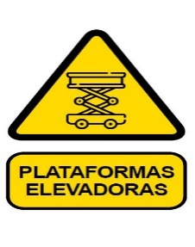 | CONTRASTE: AMARILLO TIPOGRAFÍA: NEGRA | 30 CM | 40 CM
3 | ATENCION RIESGO ELECTRICO | SEÑAL DE PROHIBICIÓN | COMPLEMENTAR LA SEGURIDAD INSTITUCIONAL |  | SINTRA Y VINIL AUTOADHESIVO |  | CONTRASTE: AMARILLO TIPOGRAFÍA: NEGRA | 30 CM | 40 CM
1 | PUNTO DE REUNION (INCLUYE BASE METALMPARA COLOCAR EN EXTERIOR) | SEÑAL DE EVACUACIÓN | IDENTIFICAR LA SALIDA | COLGANTE DESDE PLAFON | ALUMINIO CON VINYL AUTOADHESIVO FOTOLUMINISCENTE A AMBAS CARAS |  | CONTRASTE: VERDE TIPOGRAFÍA: BLANCO | 40 CM | 60 CM
2 | EXTINTOR RODANTE | SEÑAL DE PRECAUCION | IDENTIFICAR LOS EXTINTORES | ENCIMA DE LOS OBJETOS, SOBRE LA PARED | SINTRA Y VINIL AUTOADHESIVO | 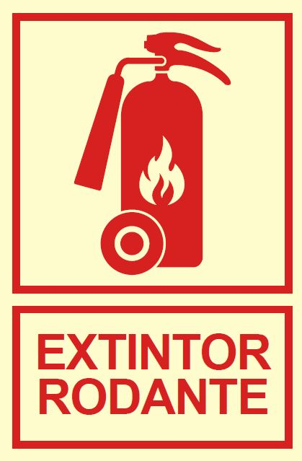 | CONTRASTE: ROJO TIPOGRAFÍA: BLANCO | 40 CM | 60 CM
10 | INSTRUCCIONES USO DE EXTINTOR | SEÑAL DE EVACUACIÓN | IDENTIFICAR LOS EXTINTORES | ENCIMA DE LOS OBJETOS, SOBRE LA PARED | SINTRA Y VINIL AUTOADHESIVO | 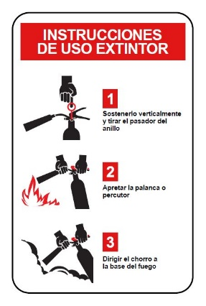 | CONTRASTE: ROJO TIPOGRAFÍA: BLANCO | 7 CM | 11 CM
5 | SALIDA DE EMERGENCIA | SEÑAL DE EVACUACIÓN | IDENTIFICAR LA SALIDA | COLGANTE DESDE PLAFON | ALUMINIO CON VINYL AUTOADHESIVO FOTOLUMINISCENTE A AMBAS CARAS | 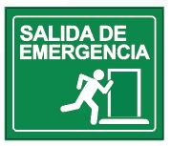 | CONTRASTE: VERDE TIPOGRAFÍA: BLANCO | 27 CM | 23 CM
1 | MISION SOMOS GARANTES DE LOS DERECHOS INMOBILIARIOS Y SU REGISTRO, PROMOVIENDO UN CLIMA DE CONFIANZA, EL DESARROLLO ECONÓMICO, LA SEGURIDAD JURÍDICA Y LA PAZ SOCIAL DE LA REPÚBLICA DOMINICANA. | IDENTIFICATIVO DE SERVICIOS SECUNDARIOS | MURAL INFORMATIVO | EN LA PARED | VINIL AUTOADHESIVO SOBRE ACRILICO CON TORNILLOS DECORATIVOS, FULL COLOR |  | CONTRASTE: BLANCO TIPOGRAFÍA: AZUL, ROJO Y NEGRA | 50 CM | 70 CM
1 | VISION SER UNA INSTITUCIÓN MODELO ORIENTADA AL USUARIO, INNOVADORA, SOSTENIBLE, ÁGIL, TRANSPARENTE Y QUE IMPULSE EL DESARROLLO DEL SECTOR INMOBILIARIO DE LA REPÚBLICA DOMINICANA. | IDENTIFICATIVO DE SERVICIOS SECUNDARIOS | MURAL INFORMATIVO | EN LA PARED | VINIL AUTOADHESIVO SOBRE ACRILICO CON TORNILLOS DECORATIVOS, FULL COLOR |  | CONTRASTE: BLANCO TIPOGRAFÍA: AZUL, ROJO Y NEGRA | 50 CM | 70 CM
1 | VALORES IMPARCIALIDAD CONCIENCIA FUNCIONAL E INSTITUCIONAL VOCACIÓN DE SERVICIO INTEGRIDAD CREDIBILIDAD TRANSPARENCIA | IDENTIFICATIVO DE SERVICIOS SECUNDARIOS | MURAL INFORMATIVO | EN LA PARED | VINIL AUTOADHESIVO SOBRE ACRILICO CON TORNILLOS DECORATIVOS, FULL COLOR | 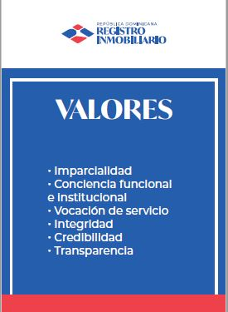 | CONTRASTE: BLANCO TIPOGRAFÍA: AZUL, ROJO Y NEGRA | 50 CM | 70 CM
1 | LETRERO ARCHIVO TIPO TARJA | IDENTIFICATIVO DE OOFICINA | IDENTIFICAR LAS ÁREAS Ó UNIDADES PRINCIPALES | SOBRE COLUMNA EXTERIOR | VINIL AUTOADHESIVO, LAMINADO SOBRE ACRILICO, FULL COLOR, INSTALADO CON TORNILLOS DECORATIVOS |  | CONTRASTE: BLANCO TIPOGRAFÍA: AZUL, ROJO Y NEGRA | 60 CM | 60 CM
1 | LETRERO INTERIOR | LOGO INSTITUCIONAL |  | SOBRE PARED | LETRAS EN ACRILICO BLANCO DE 1/8 |  | CONTRASTE: AZUL TIPOGRAFÍA: BLANCA | 100 CM | 85 CM
1 | LETRERO PRINCIPAL | LOGO INSTITUCIONAL |  | FACHADA, SOBRE PARED | LETRAS Y LOGO EN PVC TROQUELADO FULL COLOR EN PINTURA AUTOMOTRIZ ( LETRAS 1/4 Y LOGO DE 3/4 ESPESOR) |  | CONTRASTE: AZUL TIPOGRAFÍA: BLANCA | 200 CM | 85 CM
 |  |  |  |  |  |  |  |  |  |  | Sub Total | DOP 0.00

 |  |  |  |  |  |  |  |  |  |  | Sub Total General |  | DOP 0.00

 |  |  |  |  |  |  |  |  |  |  | Itebis 18% |  | DOP 0.00

 |  |  |  |  |  |  |  |  |  |  | Total General |  | DOP 0.00

